Report
No | Content | Before | After | Remark
1 | Mục đích | Test điện áp các model Charger | Test điện áp các model Charger
2 | Sử dụng thiết bị | IT8512A | IT8512A
3 | Tính năng
4 | Video | ??? | ???
5 | HÌnh ảnh | Toàn cảnh bộ test hiện tại | 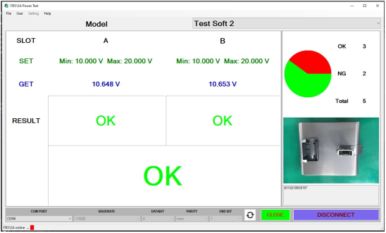 Toàn cảnh bộ tets mới | Khi đầy đủ sẽ setup máy tính và bàn phù hợp
6 | Cải tiến | 1. Cảnh báo bằng đèn và 2. Test lần lượt từng vị trí 3. Không lưu data 4. Không thể in label | 1. Dùng phần mềm đọc kết quả và cảnh báo trên màn hình máy tính 2. Kết nối đồng thời 2 vị trí test 3. Có thể lưu data (cải tiến) 4. Có thể in label
7 | Nguyên lý test | Cắm dây nguồn AC tới con hàng -> cắm đầu test thứ nhất -> bộ cảnh báo: sáng đèn xanh ->ok -> rút đầu cắm thứ nhất ra -> kết nối đầu test thứ 2 -> bộ cảnh báo: sáng đèn xanh -> là ok Test NG hoặc không test đèn đỏ sáng * Bộ cảnh báo sử dụng 2 đền xanh và đỏ để phân định Kết quả OK và NG | Cắm dây nguồn AC tới con hàng -> cắm hai đầu test ( đối với DJ96-00222), cắm một đầu test, với các mã còn lại. Kết quả trên màn hình hiển thị OK là ok. Test NG thử lại tối đa 5 lần, màn hình hiển thị "NG", báo hiệu còi. Không test màn hình hiển thị "Empty" * Bộ cảnh báo sử dụng màn hình hiển thị và còi để phân định kết quả OK, NG và không kết nối test.
8 | So sánh thời gian test | 5 Sec (DJ96-00222) 2 Sec (Các mã còn lại) | từ 2 đến 4 Sec (DJ96-00222) < 1 Sec (Các mã còn lại)
9 | Lưu data test | Không | cải tiến: Tên model_thời gian (năm-thang-ngay-giờ-phts-giay của hệ thống)_Giá trị_Kết quả Ex: DJ9200223B/20200912081056/25.56/OK
10 | In label QR | không | Cải tiến
11 | Sơ đồ khối bộ test |  | Sơ đồ khối
12 | Sơ đồ kết nối bộ test |  | Sơ đồ kết nối
13 | Sơ đồ nguyên lý mạch điều khiển (MCU) |  | Sơ đồ nguyên lí

 |  |  | 0

Sơ đồ khối
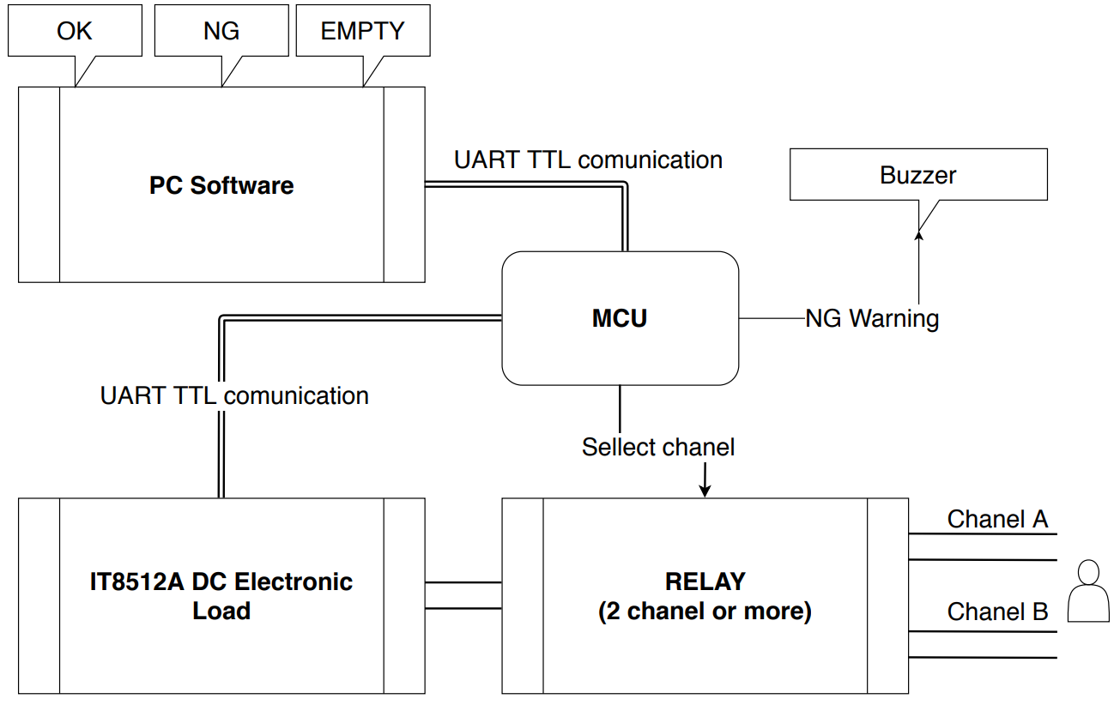

Sơ đồ kết nối
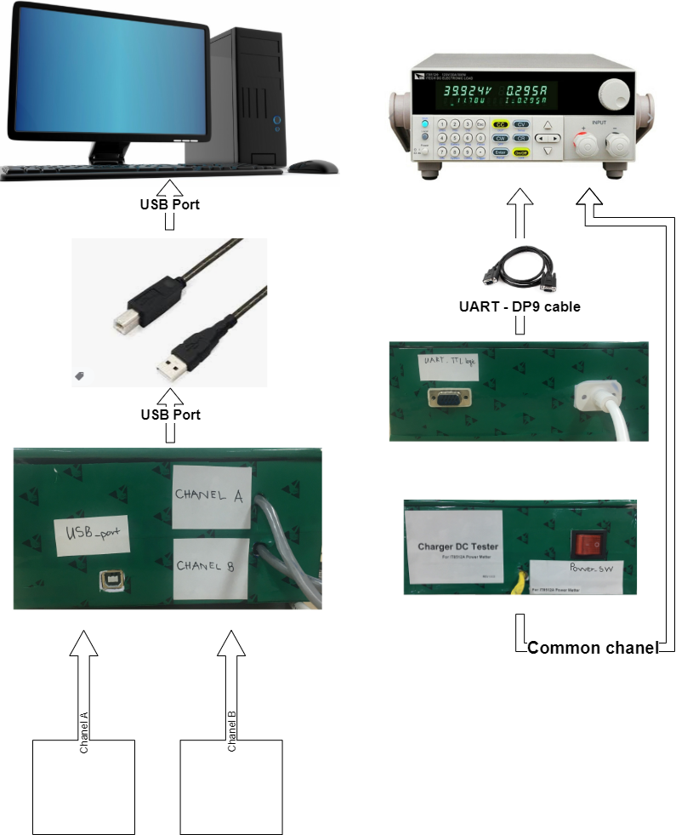

Sơ đồ nguyên lí
